Etusivu
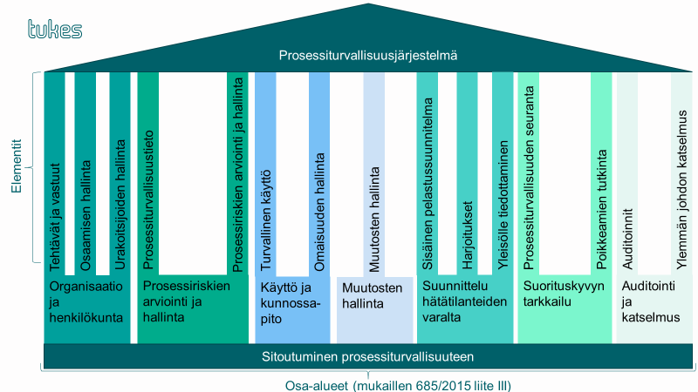
Prosessiturvallisuusjärjestelmän arviointityökalu
Tässä excel-tiedostossa esitetyn arviointityökalun avulla toiminnanharjoittaja voi arvioida oman turvallisuusjohtamisjärjestelmän tilaa ja kattavuutta verrattuna Tukesin prosessiturvallisuusjärjestelmän vaatimuksiin. Ennen arviointien toteuttamista, perehdy arvioinnin ohjeisiin ja laadi arviointisuunnitelma. Ohjeet ja suunnitelman laatimisen työkalu löytyvät tämän excel-tiedoston välilehdiltä. Alla olevassa taulukossa on esitetty eri välilehdet ja niiden pääasiallinen sisältö.
Sisältö
Välilehti (linkki) | Sisältö
Arvioinnin ohjeet | Prosessiturvallisuusjärjestelmän tausta, ohjeet arviointien suunnitteluun ja toteuttamiseen. Tietoa arvioinnissa mahdollisesti tarvittavista tietolähteistä.
Suunnitelma ja yhteenveto | Työkalu arviointisuunnitelmn laatimiseen. Automaattisesti päivittyvää yhteenvetotietoa arvioinnin tuloksista.
Organisaatio ja henkilökunta | Organisaatio ja henkilökunta -osa-alueen arviointivälilehti. Osa-alueen vaatimukset ja hyväksytyt menettelytavat.
Prosessiriskien arviointi ja hallinta | Prosessiriskien arviointi ja hallinta -osa-alueen arviointivälilehti. Osa-alueen vaatimukset ja hyväksytyt menettelytavat.
Käyttö ja kunnossapito | Käyttö ja kunnossapito -osa-alueen arviointivälilehti. Osa-alueen vaatimukset ja hyväksytyt menettelytavat.
Muutosten hallinta | Muutosten hallinta -osa-alueen arviointivälilehti. Osa-alueen vaatimukset ja hyväksytyt menettelytavat.
Suunnittelu hätätilanteiden varalta | Suunnittelu hätätilanteiden varalta -osa-alueen arviointivälilehti. Osa-alueen vaatimukset ja hyväksytyt menettelytavat.
Suorituskyvyn tarkkailu | Suorituskyvyn tarkkailu -osa-alueen arviointivälilehti. Osa-alueen vaatimukset ja hyväksytyt menettelytavat.
Auditointi ja katselmus | Auditointi ja katselmus -osa-alueen arviointivälilehti. Osa-alueen vaatimukset ja hyväksytyt menettelytavat.
Toimenpiteiden yhteenveto | Yhteenvetosivu, joka kokoaa kaikki määritetyt toimenpiteet samaan luetteloon. Päivitä luettelo klikkaamalla Ctrl+Alt+L.

Lisätietoja arviointityökalusta: Veikko Kujala, ylitarkastaja, Tukes (etunimi.sukunimi@tukes.fi)

Versio | Sisältö | Julkaisupäivämäärä
1.0 | Ensimmäinen versio | 2023-12-21

Toimenpiteiden yhteenveto
Vaatimuksen otsikko | Toimenpide | Aikataulu | Vastuuhenkilö | Tila | Huomiot
Suunnittelu hätätilanteiden varalle; sisäinen pelastussuunnitelma; Sisäisen pelastussuunnitelman sisältö | 0
Päivitä luettelo klikkaamalla taulukkoa ja painamalla CTRL+ALT+L

